遷移図_メイン
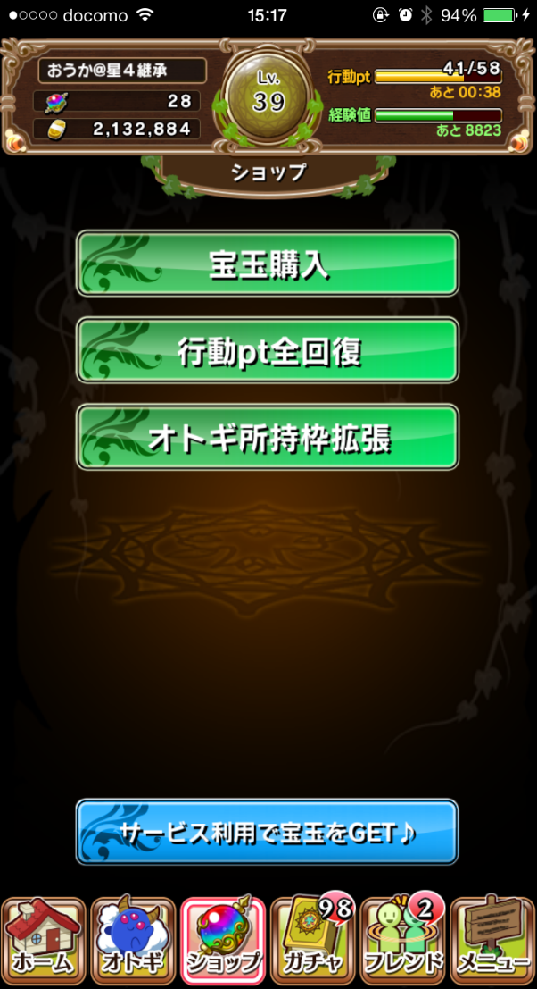
ユーザーショップ

オトギ購入
オトギ出品
取り下げ
売り上げ確認
ユーザーショップに入るための
ユーザーショップパスワードを
設定してください。
（次回以降このパスワードの
入力が必要になります。）
NO
YES

オトギ購入
オトギ出品
取り下げ
売り上げ確認
ユーザーショップパスワードを
入力してください。
NO
YES
オトギ購入
オトギ出品
取り下げ
売り上げ確認
もどる

もどる
もどる

遷移図_購入
もどる
低い順に表示
高い順に表示
価格
レベル
スキルレベル
アビリティ数
祝福
絆
オトギ購入
オトギ出品
取り下げ
売り上げ確認
もどる

もどる
オトギ検索
キーワードを入力してください
検索
キャンセル
もどる
ソート
もどる

もどる

オトギ検索

アビリティ検索

もどる
アビリティ検索
キーワードを入力してください
キャンセル
検索
もどる
ソート
もどる
低い順に表示
高い順に表示
価格
レベル
スキルレベル
アビリティ数
祝福
絆
もどる

遷移図_出品

オトギ購入
オトギ出品
取り下げ
売り上げ確認
もどる

もどる
未設定
未設定
未設定
出品
金額を設定してください。
NO
YES

もどる
未設定
未設定
出品
オトギ
アイコン
オトギ名
100.000.000.000カネー
出品しました
OK
もどる
未設定
未設定
出品
オトギ
アイコン
オトギ名
100.000.000.000カネー
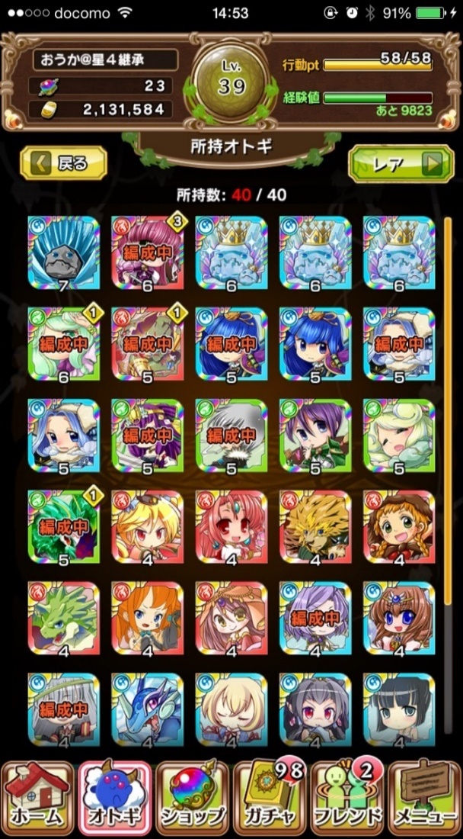
オトギ
アイコン
オトギ名
000.000.000.000カネー
金額設定
相場を確認
NO
YES

